HEATMAP_REDE
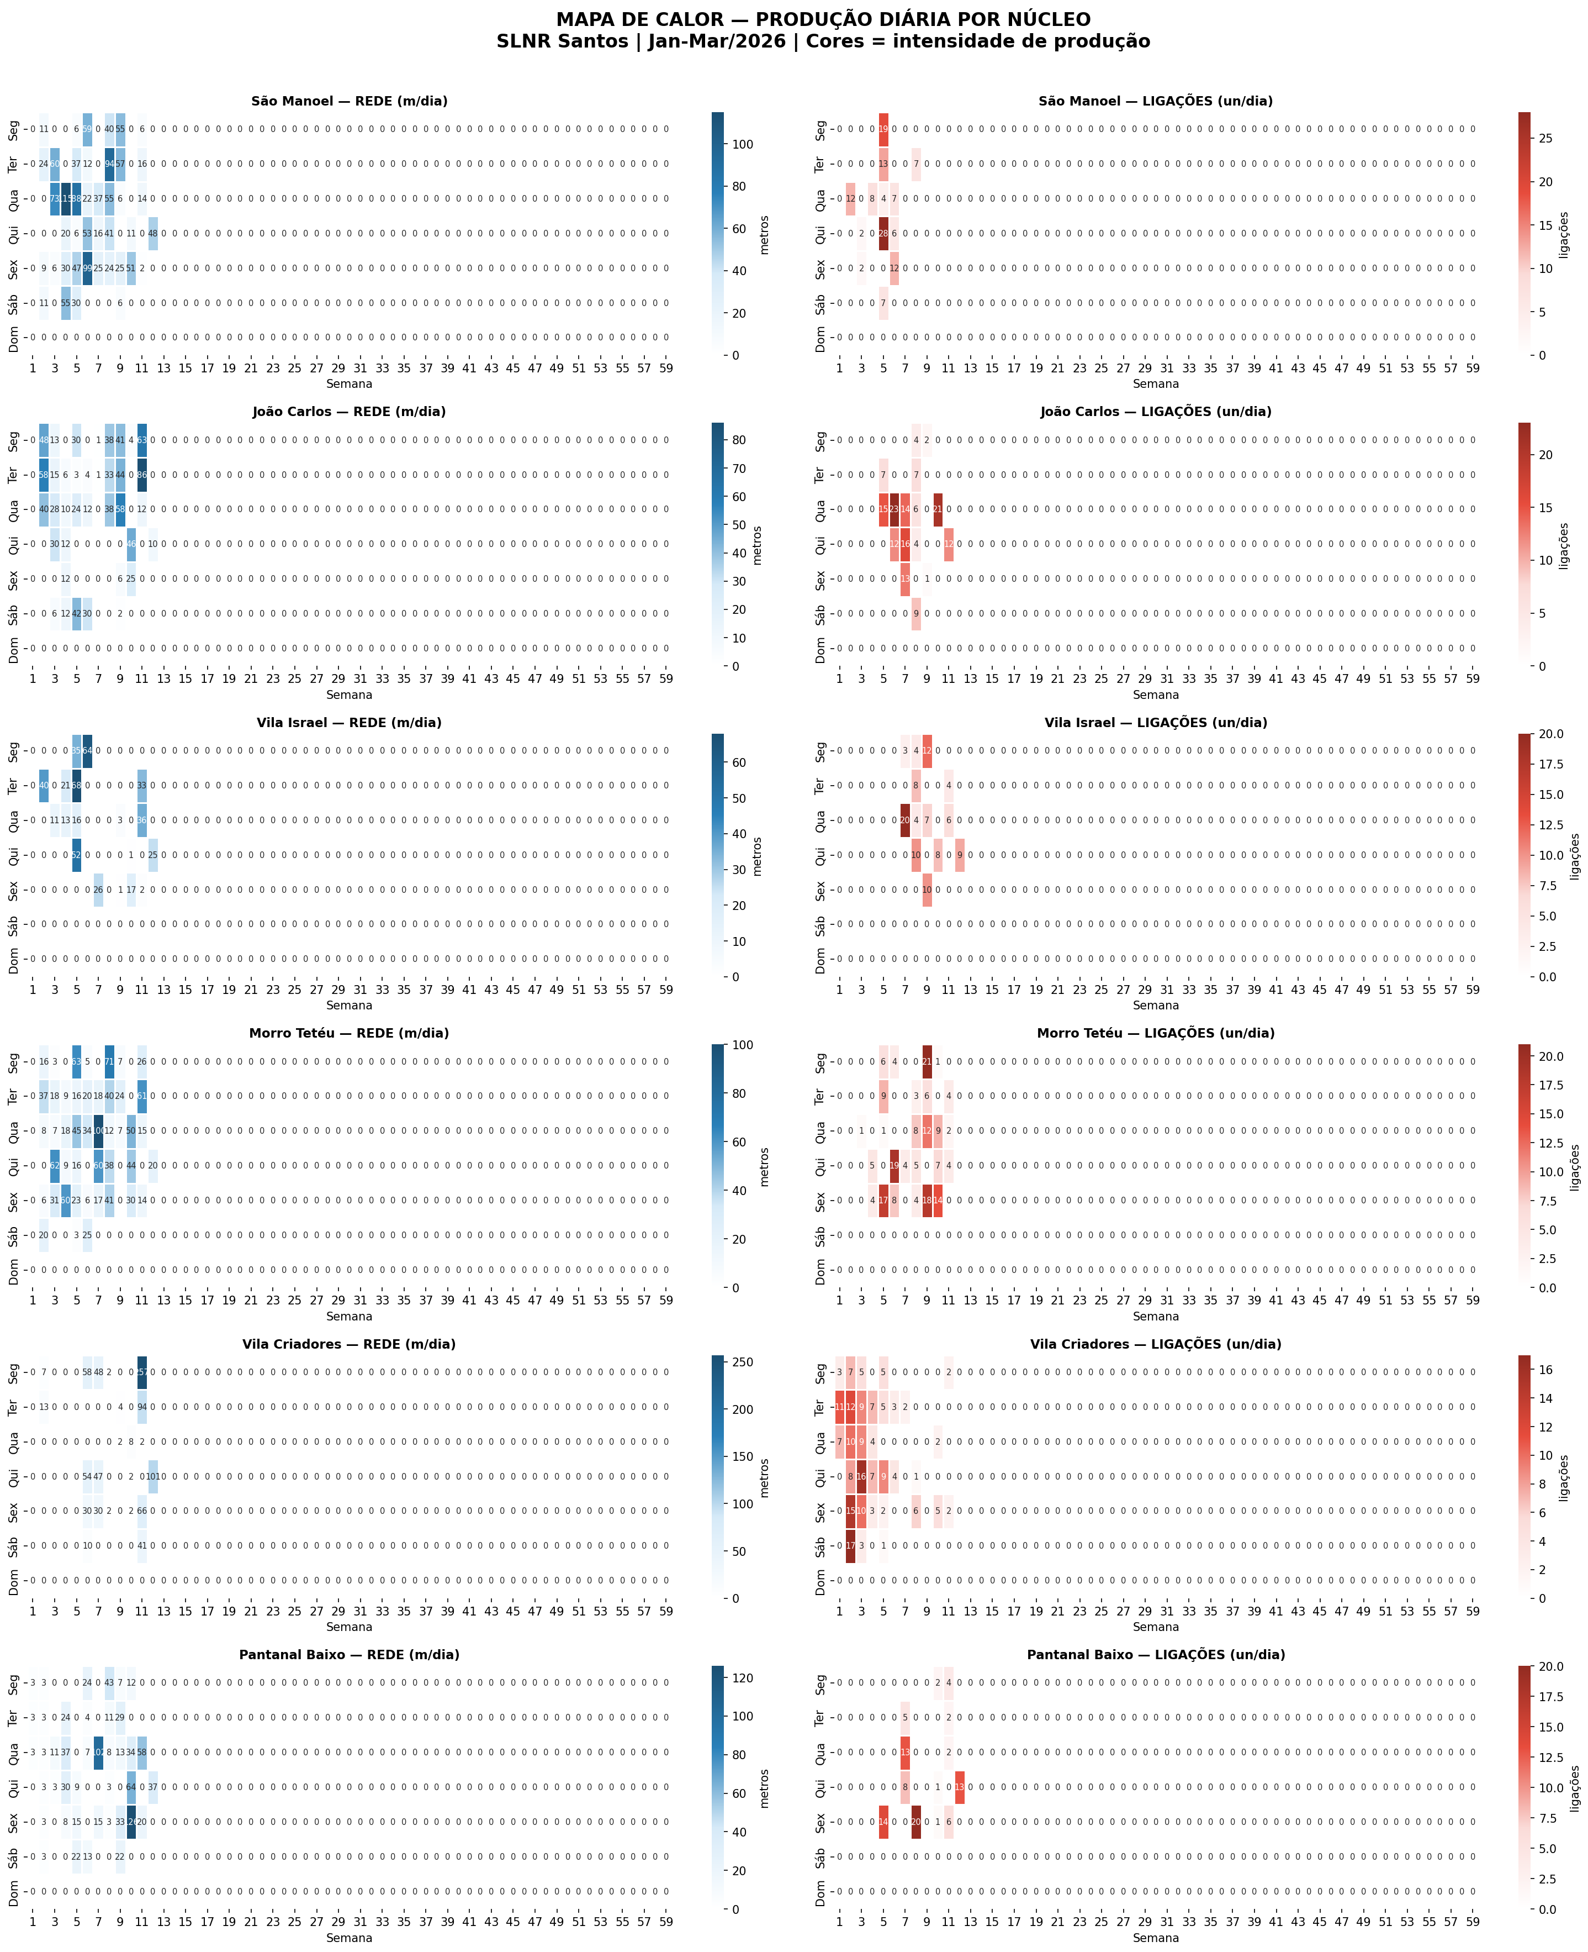
MAPA DE CALOR — METROS DE REDE POR DIA | Cores = intensidade de produção
Branco = 0 | Azul claro = baixo | Azul escuro = alta produção | Cada bloco = 1 núcleo | Semanas do ano

São Manoel — REDE (metros/dia) | EQ: 8 | Total: 1502m
 | S1 | S2 | S3 | S4 | S5 | S6 | S7 | S8 | S9 | S10 | S11 | S12 | S13 | S14 | S15 | S16 | S17 | S18 | S19 | S20 | S21 | S22 | S23 | S24 | S25 | S26 | S27 | S28 | S29 | S30 | S31 | S32 | S33 | S34 | S35 | S36 | S37 | S38 | S39 | S40 | S41 | S42 | S43 | S44 | S45 | S46 | S47 | S48 | S49 | S50 | S51 | S52 | S53 | S54 | S55 | S56 | S57 | S58 | S59
Seg |  | 11 | 0 |  | 6 | 59 |  | 40 | 55 |  | 6
Ter |  | 24 | 60 |  | 37 | 12 |  | 94 | 57 |  | 16
Qua |  | 0 | 73 | 115 | 88 | 22 | 37 | 55 | 6 |  | 14
Qui |  | 0 | 0 | 20 | 6 | 53 | 16 | 41 |  | 11 |  | 48
Sex |  | 9 | 6 | 30 | 47 | 99 | 25 | 24 | 25 | 51 | 2
Sáb |  | 11 |  | 55 | 30 |  |  |  | 6
Dom

João Carlos — REDE (metros/dia) | EQ: 3 | Total: 943m
 | S1 | S2 | S3 | S4 | S5 | S6 | S7 | S8 | S9 | S10 | S11 | S12 | S13 | S14 | S15 | S16 | S17 | S18 | S19 | S20 | S21 | S22 | S23 | S24 | S25 | S26 | S27 | S28 | S29 | S30 | S31 | S32 | S33 | S34 | S35 | S36 | S37 | S38 | S39 | S40 | S41 | S42 | S43 | S44 | S45 | S46 | S47 | S48 | S49 | S50 | S51 | S52 | S53 | S54 | S55 | S56 | S57 | S58 | S59
Seg |  | 48 | 13 |  | 30 |  | 1 | 38 | 41 | 4 | 63
Ter |  | 58 | 15 | 6 | 3 | 4 | 1 | 33 | 44 |  | 86
Qua |  | 40 | 28 | 10 | 24 | 12 |  | 38 | 58 |  | 12
Qui |  |  | 30 | 12 |  |  |  |  |  | 46 |  | 10
Sex |  |  |  | 12 |  |  |  |  | 6 | 25
Sáb |  |  | 6 | 12 | 42 | 30 |  |  | 2
Dom

Vila Israel — REDE (metros/dia) | EQ: 6 | Total: 464m
 | S1 | S2 | S3 | S4 | S5 | S6 | S7 | S8 | S9 | S10 | S11 | S12 | S13 | S14 | S15 | S16 | S17 | S18 | S19 | S20 | S21 | S22 | S23 | S24 | S25 | S26 | S27 | S28 | S29 | S30 | S31 | S32 | S33 | S34 | S35 | S36 | S37 | S38 | S39 | S40 | S41 | S42 | S43 | S44 | S45 | S46 | S47 | S48 | S49 | S50 | S51 | S52 | S53 | S54 | S55 | S56 | S57 | S58 | S59
Seg |  |  |  |  | 35 | 64
Ter |  | 40 |  | 21 | 68 |  |  |  |  |  | 33
Qua |  |  | 11 | 13 | 16 |  |  |  | 3 |  | 36
Qui |  |  |  |  | 52 |  |  |  |  | 1 |  | 25
Sex |  |  |  |  |  |  | 26 |  | 1 | 17 | 2
Sáb
Dom

Morro Tetéu — REDE (metros/dia) | EQ: 4 | Total: 1255m
 | S1 | S2 | S3 | S4 | S5 | S6 | S7 | S8 | S9 | S10 | S11 | S12 | S13 | S14 | S15 | S16 | S17 | S18 | S19 | S20 | S21 | S22 | S23 | S24 | S25 | S26 | S27 | S28 | S29 | S30 | S31 | S32 | S33 | S34 | S35 | S36 | S37 | S38 | S39 | S40 | S41 | S42 | S43 | S44 | S45 | S46 | S47 | S48 | S49 | S50 | S51 | S52 | S53 | S54 | S55 | S56 | S57 | S58 | S59
Seg |  | 16 | 3 |  | 63 | 5 |  | 71 | 7 |  | 26
Ter |  | 37 | 18 | 9 | 16 | 20 | 18 | 40 | 24 |  | 61
Qua |  | 8 | 7 | 18 | 45 | 34 | 100 | 12 | 7 | 50 | 15
Qui |  |  | 62 | 9 | 16 |  | 60 | 38 |  | 44 |  | 20
Sex |  | 6 | 31 | 60 | 23 | 6 | 17 | 41 |  | 30 | 14
Sáb |  | 20 |  |  | 3 | 25
Dom

Vila Criadores — REDE (metros/dia) | EQ: 7 | Total: 880m
 | S1 | S2 | S3 | S4 | S5 | S6 | S7 | S8 | S9 | S10 | S11 | S12 | S13 | S14 | S15 | S16 | S17 | S18 | S19 | S20 | S21 | S22 | S23 | S24 | S25 | S26 | S27 | S28 | S29 | S30 | S31 | S32 | S33 | S34 | S35 | S36 | S37 | S38 | S39 | S40 | S41 | S42 | S43 | S44 | S45 | S46 | S47 | S48 | S49 | S50 | S51 | S52 | S53 | S54 | S55 | S56 | S57 | S58 | S59
Seg |  | 7 |  |  |  | 58 | 48 | 2 |  |  | 257
Ter |  | 13 |  |  |  |  |  |  | 4 |  | 94
Qua |  |  |  |  |  |  |  |  | 2 | 8 | 2
Qui |  |  |  |  |  | 54 | 47 |  |  | 2 |  | 101
Sex |  |  |  |  |  | 30 | 30 | 2 |  | 2 | 66
Sáb |  |  |  |  |  | 10 |  |  |  |  | 41
Dom

Pantanal Baixo — REDE (metros/dia) | EQ: 8 | Total: 874m
 | S1 | S2 | S3 | S4 | S5 | S6 | S7 | S8 | S9 | S10 | S11 | S12 | S13 | S14 | S15 | S16 | S17 | S18 | S19 | S20 | S21 | S22 | S23 | S24 | S25 | S26 | S27 | S28 | S29 | S30 | S31 | S32 | S33 | S34 | S35 | S36 | S37 | S38 | S39 | S40 | S41 | S42 | S43 | S44 | S45 | S46 | S47 | S48 | S49 | S50 | S51 | S52 | S53 | S54 | S55 | S56 | S57 | S58 | S59
Seg | 3 | 3 |  |  |  | 24 |  | 43 | 7 | 12
Ter | 3 | 3 |  | 24 |  | 4 |  | 11 | 29
Qua | 3 | 3 | 11 | 37 |  | 7 | 102 | 8 | 13 | 34 | 58
Qui |  | 3 | 3 | 30 | 9 |  |  | 3 |  | 64 |  | 37
Sex |  | 3 |  | 8 | 15 |  | 15 | 3 | 33 | 126 | 20
Sáb |  | 3 |  |  | 22 | 13 |  |  | 22
Dom

HEATMAP_LIG
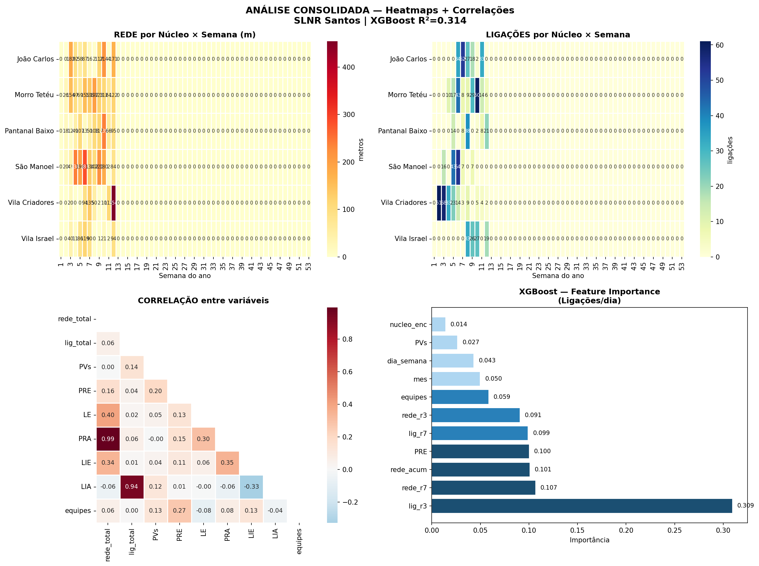
MAPA DE CALOR — LIGAÇÕES POR DIA | Vermelho = mais ligações
Branco = 0 | Rosa claro = poucas | Vermelho escuro = muitas ligações | Cada bloco = 1 núcleo

São Manoel — LIGAÇÕES (un/dia) | Total: 127 lig
 | S1 | S2 | S3 | S4 | S5 | S6 | S7 | S8 | S9 | S10 | S11 | S12 | S13 | S14 | S15 | S16 | S17 | S18 | S19 | S20 | S21 | S22 | S23 | S24 | S25 | S26 | S27 | S28 | S29 | S30 | S31 | S32 | S33 | S34 | S35 | S36 | S37 | S38 | S39 | S40 | S41 | S42 | S43 | S44 | S45 | S46 | S47 | S48 | S49 | S50 | S51 | S52 | S53 | S54 | S55 | S56 | S57 | S58 | S59
Seg |  |  |  |  | 19
Ter |  |  |  |  | 13 |  |  | 7
Qua |  | 12 |  | 8 | 4 | 7
Qui |  |  | 2 |  | 28 | 6
Sex |  |  | 2 |  |  | 12
Sáb |  |  |  |  | 7
Dom

João Carlos — LIGAÇÕES (un/dia) | Total: 166 lig
 | S1 | S2 | S3 | S4 | S5 | S6 | S7 | S8 | S9 | S10 | S11 | S12 | S13 | S14 | S15 | S16 | S17 | S18 | S19 | S20 | S21 | S22 | S23 | S24 | S25 | S26 | S27 | S28 | S29 | S30 | S31 | S32 | S33 | S34 | S35 | S36 | S37 | S38 | S39 | S40 | S41 | S42 | S43 | S44 | S45 | S46 | S47 | S48 | S49 | S50 | S51 | S52 | S53 | S54 | S55 | S56 | S57 | S58 | S59
Seg |  |  |  |  |  |  |  | 4 | 2
Ter |  |  |  |  | 7 |  |  | 7
Qua |  |  |  |  | 15 | 23 | 14 | 6 |  | 21
Qui |  |  |  |  |  | 12 | 16 | 4 |  |  | 12
Sex |  |  |  |  |  |  | 13 |  | 1
Sáb |  |  |  |  |  |  |  | 9
Dom

Vila Israel — LIGAÇÕES (un/dia) | Total: 105 lig
 | S1 | S2 | S3 | S4 | S5 | S6 | S7 | S8 | S9 | S10 | S11 | S12 | S13 | S14 | S15 | S16 | S17 | S18 | S19 | S20 | S21 | S22 | S23 | S24 | S25 | S26 | S27 | S28 | S29 | S30 | S31 | S32 | S33 | S34 | S35 | S36 | S37 | S38 | S39 | S40 | S41 | S42 | S43 | S44 | S45 | S46 | S47 | S48 | S49 | S50 | S51 | S52 | S53 | S54 | S55 | S56 | S57 | S58 | S59
Seg |  |  |  |  |  |  | 3 | 4 | 12
Ter |  |  |  |  |  |  |  | 8 |  |  | 4
Qua |  |  |  |  |  |  | 20 | 4 | 7 |  | 6
Qui |  |  |  |  |  |  |  | 10 |  | 8 |  | 9
Sex |  |  |  |  |  |  |  |  | 10
Sáb
Dom

Morro Tetéu — LIGAÇÕES (un/dia) | Total: 196 lig
 | S1 | S2 | S3 | S4 | S5 | S6 | S7 | S8 | S9 | S10 | S11 | S12 | S13 | S14 | S15 | S16 | S17 | S18 | S19 | S20 | S21 | S22 | S23 | S24 | S25 | S26 | S27 | S28 | S29 | S30 | S31 | S32 | S33 | S34 | S35 | S36 | S37 | S38 | S39 | S40 | S41 | S42 | S43 | S44 | S45 | S46 | S47 | S48 | S49 | S50 | S51 | S52 | S53 | S54 | S55 | S56 | S57 | S58 | S59
Seg |  |  |  |  | 6 | 4 |  |  | 21 | 1
Ter |  |  |  |  | 9 |  |  | 3 | 6 |  | 4
Qua |  |  | 1 |  | 1 |  |  | 8 | 12 | 9 | 2
Qui |  |  |  | 5 |  | 19 | 4 | 5 |  | 7 | 4
Sex |  |  |  | 4 | 17 | 8 |  | 4 | 18 | 14
Sáb
Dom

Vila Criadores — LIGAÇÕES (un/dia) | Total: 212 lig
 | S1 | S2 | S3 | S4 | S5 | S6 | S7 | S8 | S9 | S10 | S11 | S12 | S13 | S14 | S15 | S16 | S17 | S18 | S19 | S20 | S21 | S22 | S23 | S24 | S25 | S26 | S27 | S28 | S29 | S30 | S31 | S32 | S33 | S34 | S35 | S36 | S37 | S38 | S39 | S40 | S41 | S42 | S43 | S44 | S45 | S46 | S47 | S48 | S49 | S50 | S51 | S52 | S53 | S54 | S55 | S56 | S57 | S58 | S59
Seg | 3 | 7 | 5 |  | 5 |  |  |  |  |  | 2
Ter | 11 | 12 | 9 | 7 | 5 | 3 | 2
Qua | 7 | 10 | 9 | 4 |  |  |  |  |  | 2
Qui |  | 8 | 16 | 7 | 9 | 4 |  | 1
Sex |  | 15 | 10 | 3 | 2 |  |  | 6 |  | 5 | 2
Sáb |  | 17 | 3 |  | 1
Dom

Pantanal Baixo — LIGAÇÕES (un/dia) | Total: 91 lig
 | S1 | S2 | S3 | S4 | S5 | S6 | S7 | S8 | S9 | S10 | S11 | S12 | S13 | S14 | S15 | S16 | S17 | S18 | S19 | S20 | S21 | S22 | S23 | S24 | S25 | S26 | S27 | S28 | S29 | S30 | S31 | S32 | S33 | S34 | S35 | S36 | S37 | S38 | S39 | S40 | S41 | S42 | S43 | S44 | S45 | S46 | S47 | S48 | S49 | S50 | S51 | S52 | S53 | S54 | S55 | S56 | S57 | S58 | S59
Seg |  |  |  |  |  |  |  |  |  | 2 | 4
Ter |  |  |  |  |  |  | 5 |  |  |  | 2
Qua |  |  |  |  |  |  | 13 |  |  |  | 2
Qui |  |  |  |  |  |  | 8 |  |  | 1 |  | 13
Sex |  |  |  |  | 14 |  |  | 20 |  | 1 | 6
Sáb
Dom

TENDENCIAS
TENDÊNCIAS — Média móvel 7 dias por núcleo | Rede + Ligações + Indicador de tendência

São Manoel | EQ: 8 | Tendência rede: DESCENDO | Tendência lig: DESCENDO
SEMANA | REDE 7d | LIG 7d | REDE ACUM | LIG ACUM | REDE/DIA | LIG/DIA | PVs/SEM | TEND REDE | TEND LIG | EQ | m/eq/dia | lig/eq/dia
S1 | 4.1 | 0.3 | 55 | 12 | 9.2 | 2.0 | 6 | DESCENDO | DESCENDO | 8 | 1.1 | 0.25
S2 | 9.8 | 1.9 | 194 | 16 | 27.8 | 0.8 | 5 | DESCENDO | DESCENDO | 8 | 3.5 | 0.10
S3 | 28.6 | 0.4 | 414 | 24 | 55.0 | 2.0 | 4 | DESCENDO | DESCENDO | 8 | 6.9 | 0.25
S4 | 30.6 | 7.7 | 628 | 95 | 35.7 | 11.8 | 6 | DESCENDO | DESCENDO | 8 | 4.5 | 1.48
S5 | 41.9 | 5.5 | 873 | 120 | 49.0 | 5.0 | 5 | DESCENDO | DESCENDO | 8 | 6.1 | 0.62
S6 | 20.0 | 1.2 | 951 | 120 | 26.0 | 0.0 | 3 | DESCENDO | DESCENDO | 8 | 3.2 | 0.00
S7 | 23.9 | 0.4 | 1,205 | 127 | 50.8 | 1.4 | 5 | DESCENDO | DESCENDO | 8 | 6.4 | 0.18
S8 | 12.8 | 0.2 | 1,354 | 127 | 11.5 | 0.0 | 13 | DESCENDO | DESCENDO | 8 | 1.4 | 0.00
S9 | 5.2 | 0.0 | 1,416 | 127 | 10.3 | 0.0 | 6 | DESCENDO | DESCENDO | 8 | 1.3 | 0.00
S10 | 2.1 | 0.0 | 1,454 | 127 | 6.3 | 0.0 | 6 | DESCENDO | DESCENDO | 8 | 0.8 | 0.00
S11 | 4.9 | 0.0 | 1,502 | 127 | 16.0 | 0.0 | 3 | DESCENDO | DESCENDO | 8 | 2.0 | 0.00

João Carlos | EQ: 3 | Tendência rede: DESCENDO | Tendência lig: ESTÁVEL
SEMANA | REDE 7d | LIG 7d | REDE ACUM | LIG ACUM | REDE/DIA | LIG/DIA | PVs/SEM | TEND REDE | TEND LIG | EQ | m/eq/dia | lig/eq/dia
S1 | 18.8 | 0.0 | 182 | 0 | 36.4 | 0.0 | 5 | DESCENDO | ESTÁVEL | 3 | 12.1 | 0.00
S2 | 14.2 | 0.0 | 274 | 0 | 15.3 | 0.0 | 6 | DESCENDO | ESTÁVEL | 3 | 5.1 | 0.00
S3 | 8.6 | 0.0 | 332 | 0 | 19.3 | 0.0 | 3 | DESCENDO | ESTÁVEL | 3 | 6.4 | 0.00
S4 | 12.8 | 2.2 | 419 | 22 | 21.8 | 5.5 | 4 | DESCENDO | ESTÁVEL | 3 | 7.2 | 1.83
S5 | 7.4 | 4.4 | 435 | 45 | 8.0 | 11.5 | 2 | DESCENDO | ESTÁVEL | 3 | 2.7 | 3.83
S6 | 2.2 | 7.4 | 437 | 45 | 1.0 | 0.0 | 2 | DESCENDO | ESTÁVEL | 3 | 0.3 | 0.00
S7 | 12.9 | 4.1 | 554 | 63 | 23.4 | 3.6 | 5 | DESCENDO | ESTÁVEL | 3 | 7.8 | 1.20
S8 | 11.4 | 0.3 | 768 | 63 | 12.6 | 0.0 | 17 | DESCENDO | ESTÁVEL | 3 | 4.2 | 0.00
S9 | 3.7 | 0.0 | 772 | 63 | 4.0 | 0.0 | 1 | DESCENDO | ESTÁVEL | 3 | 1.3 | 0.00
S10 | 13.4 | 0.0 | 943 | 63 | 19.0 | 0.0 | 9 | DESCENDO | ESTÁVEL | 3 | 6.3 | 0.00

Vila Israel | EQ: 6 | Tendência rede: DESCENDO | Tendência lig: ESTÁVEL
SEMANA | REDE 7d | LIG 7d | REDE ACUM | LIG ACUM | REDE/DIA | LIG/DIA | PVs/SEM | TEND REDE | TEND LIG | EQ | m/eq/dia | lig/eq/dia
S1 | 5.7 | 0.0 | 40 | 0 | 40.0 | 0.0 | 1 | DESCENDO | ESTÁVEL | 6 | 6.7 | 0.00
S2 | 1.6 | 0.0 | 51 | 0 | 11.0 | 0.0 | 1 | DESCENDO | ESTÁVEL | 6 | 1.8 | 0.00
S3 | 9.8 | 0.0 | 172 | 0 | 30.2 | 0.0 | 4 | DESCENDO | ESTÁVEL | 6 | 5.0 | 0.00
S4 | 23.2 | 0.0 | 320 | 0 | 49.3 | 0.0 | 3 | DESCENDO | ESTÁVEL | 6 | 8.2 | 0.00
S5 | 12.9 | 0.0 | 346 | 0 | 26.0 | 0.0 | 1 | DESCENDO | ESTÁVEL | 6 | 4.3 | 0.00
S7 | 0.1 | 3.7 | 347 | 10 | 1.0 | 10.0 | 1 | DESCENDO | ESTÁVEL | 6 | 0.2 | 1.67
S8 | 1.0 | 2.2 | 368 | 18 | 4.2 | 1.6 | 5 | DESCENDO | ESTÁVEL | 6 | 0.7 | 0.27
S9 | 0.3 | 0.0 | 370 | 18 | 2.0 | 0.0 | 1 | DESCENDO | ESTÁVEL | 6 | 0.3 | 0.00
S10 | 6.5 | 0.7 | 464 | 23 | 18.8 | 1.0 | 5 | DESCENDO | ESTÁVEL | 6 | 3.1 | 0.17

Morro Tetéu | EQ: 4 | Tendência rede: ESTÁVEL | Tendência lig: ESTÁVEL
SEMANA | REDE 7d | LIG 7d | REDE ACUM | LIG ACUM | REDE/DIA | LIG/DIA | PVs/SEM | TEND REDE | TEND LIG | EQ | m/eq/dia | lig/eq/dia
S1 | 9.3 | 0.0 | 149 | 0 | 24.8 | 0.0 | 6 | ESTÁVEL | ESTÁVEL | 4 | 6.2 | 0.00
S2 | 17.9 | 0.2 | 217 | 6 | 13.6 | 1.2 | 5 | ESTÁVEL | ESTÁVEL | 4 | 3.4 | 0.30
S3 | 13.6 | 1.2 | 320 | 10 | 25.8 | 1.0 | 4 | ESTÁVEL | ESTÁVEL | 4 | 6.4 | 0.25
S4 | 16.3 | 3.5 | 470 | 43 | 30.0 | 6.6 | 5 | ESTÁVEL | ESTÁVEL | 4 | 7.5 | 1.65
S5 | 17.3 | 4.9 | 620 | 59 | 25.0 | 2.7 | 6 | ESTÁVEL | ESTÁVEL | 4 | 6.2 | 0.67
S6 | 23.5 | 0.8 | 793 | 64 | 43.3 | 1.2 | 4 | ESTÁVEL | ESTÁVEL | 4 | 10.8 | 0.31
S7 | 34.2 | 1.8 | 957 | 79 | 41.0 | 3.8 | 4 | ESTÁVEL | ESTÁVEL | 4 | 10.2 | 0.94
S8 | 4.5 | 2.2 | 1,039 | 85 | 9.1 | 0.7 | 9 | ESTÁVEL | ESTÁVEL | 4 | 2.3 | 0.17
S9 | 9.4 | 2.6 | 1,119 | 87 | 40.0 | 1.0 | 2 | ESTÁVEL | ESTÁVEL | 4 | 10.0 | 0.25
S10 | 9.3 | 0.8 | 1,255 | 91 | 15.1 | 0.4 | 9 | ESTÁVEL | ESTÁVEL | 4 | 3.8 | 0.11

Vila Criadores | EQ: 7 | Tendência rede: SUBINDO | Tendência lig: DESCENDO
SEMANA | REDE 7d | LIG 7d | REDE ACUM | LIG ACUM | REDE/DIA | LIG/DIA | PVs/SEM | TEND REDE | TEND LIG | EQ | m/eq/dia | lig/eq/dia
S1 | 1.9 | 9.4 | 20 | 19 | 10.0 | 9.5 | 2 | SUBINDO | DESCENDO | 7 | 1.4 | 1.36
S4 | 11.0 | 2.2 | 114 | 23 | 31.3 | 1.3 | 3 | SUBINDO | DESCENDO | 7 | 4.5 | 0.19
S5 | 21.0 | 0.7 | 249 | 23 | 45.0 | 0.0 | 3 | SUBINDO | DESCENDO | 7 | 6.4 | 0.00
S6 | 12.5 | 0.9 | 299 | 29 | 25.0 | 3.0 | 2 | SUBINDO | DESCENDO | 7 | 3.6 | 0.43
S7 | 0.6 | 1.3 | 301 | 29 | 2.0 | 0.0 | 1 | SUBINDO | DESCENDO | 7 | 0.3 | 0.00
S8 | 0.6 | 0.0 | 311 | 29 | 2.5 | 0.0 | 4 | SUBINDO | DESCENDO | 7 | 0.4 | 0.00
S9 | 6.8 | 0.1 | 426 | 29 | 28.8 | 0.0 | 4 | SUBINDO | DESCENDO | 7 | 4.1 | 0.00
S10 | 33.1 | 0.2 | 880 | 29 | 56.8 | 0.0 | 8 | SUBINDO | DESCENDO | 7 | 8.1 | 0.00

Pantanal Baixo | EQ: 8 | Tendência rede: SUBINDO | Tendência lig: ESTÁVEL
SEMANA | REDE 7d | LIG 7d | REDE ACUM | LIG ACUM | REDE/DIA | LIG/DIA | PVs/SEM | TEND REDE | TEND LIG | EQ | m/eq/dia | lig/eq/dia
S1 | 1.6 | 0.0 | 18 | 0 | 3.0 | 0.0 | 6 | SUBINDO | ESTÁVEL | 8 | 0.4 | 0.00
S2 | 2.6 | 0.0 | 30 | 0 | 3.0 | 0.0 | 4 | SUBINDO | ESTÁVEL | 8 | 0.4 | 0.00
S3 | 5.0 | 0.0 | 79 | 0 | 16.3 | 0.0 | 3 | SUBINDO | ESTÁVEL | 8 | 2.0 | 0.00
S4 | 12.6 | 0.8 | 186 | 14 | 21.4 | 2.8 | 5 | SUBINDO | ESTÁVEL | 8 | 2.7 | 0.35
S5 | 1.9 | 0.0 | 199 | 14 | 13.0 | 0.0 | 1 | SUBINDO | ESTÁVEL | 8 | 1.6 | 0.00
S6 | 6.8 | 0.3 | 249 | 14 | 12.5 | 0.0 | 4 | SUBINDO | ESTÁVEL | 8 | 1.6 | 0.00
S7 | 16.4 | 3.9 | 357 | 47 | 36.0 | 11.0 | 3 | SUBINDO | ESTÁVEL | 8 | 4.5 | 1.38
S8 | 16.9 | 2.6 | 474 | 47 | 23.4 | 0.0 | 5 | SUBINDO | ESTÁVEL | 8 | 2.9 | 0.00
S9 | 7.9 | 0.1 | 713 | 48 | 18.4 | 0.1 | 13 | SUBINDO | ESTÁVEL | 8 | 2.3 | 0.01
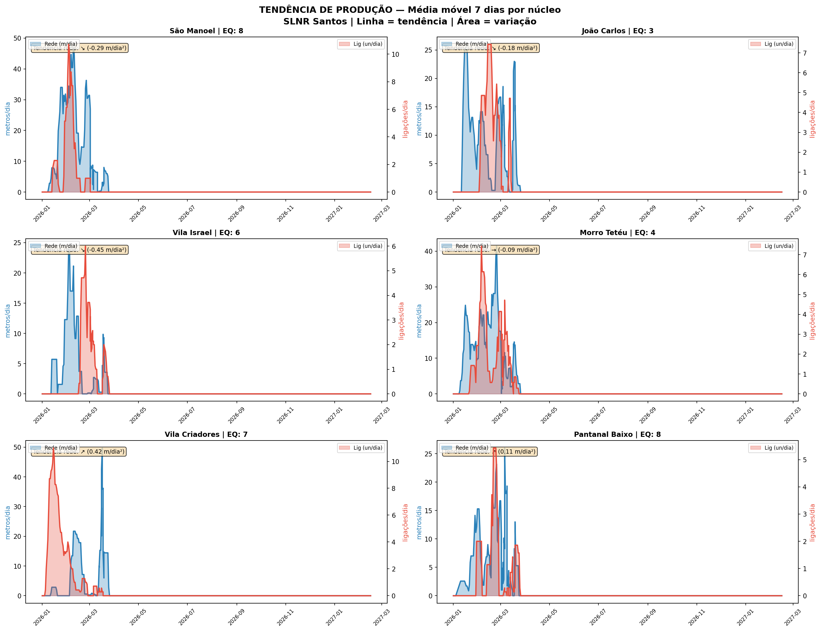
S10 | 5.8 | 0.1 | 779 | 56 | 4.7 | 0.6 | 14 | SUBINDO | ESTÁVEL | 8 | 0.6 | 0.07
S11 | 7.3 | 0.3 | 874 | 56 | 31.7 | 0.0 | 3 | SUBINDO | ESTÁVEL | 8 | 4.0 | 0.00

DASHBOARD
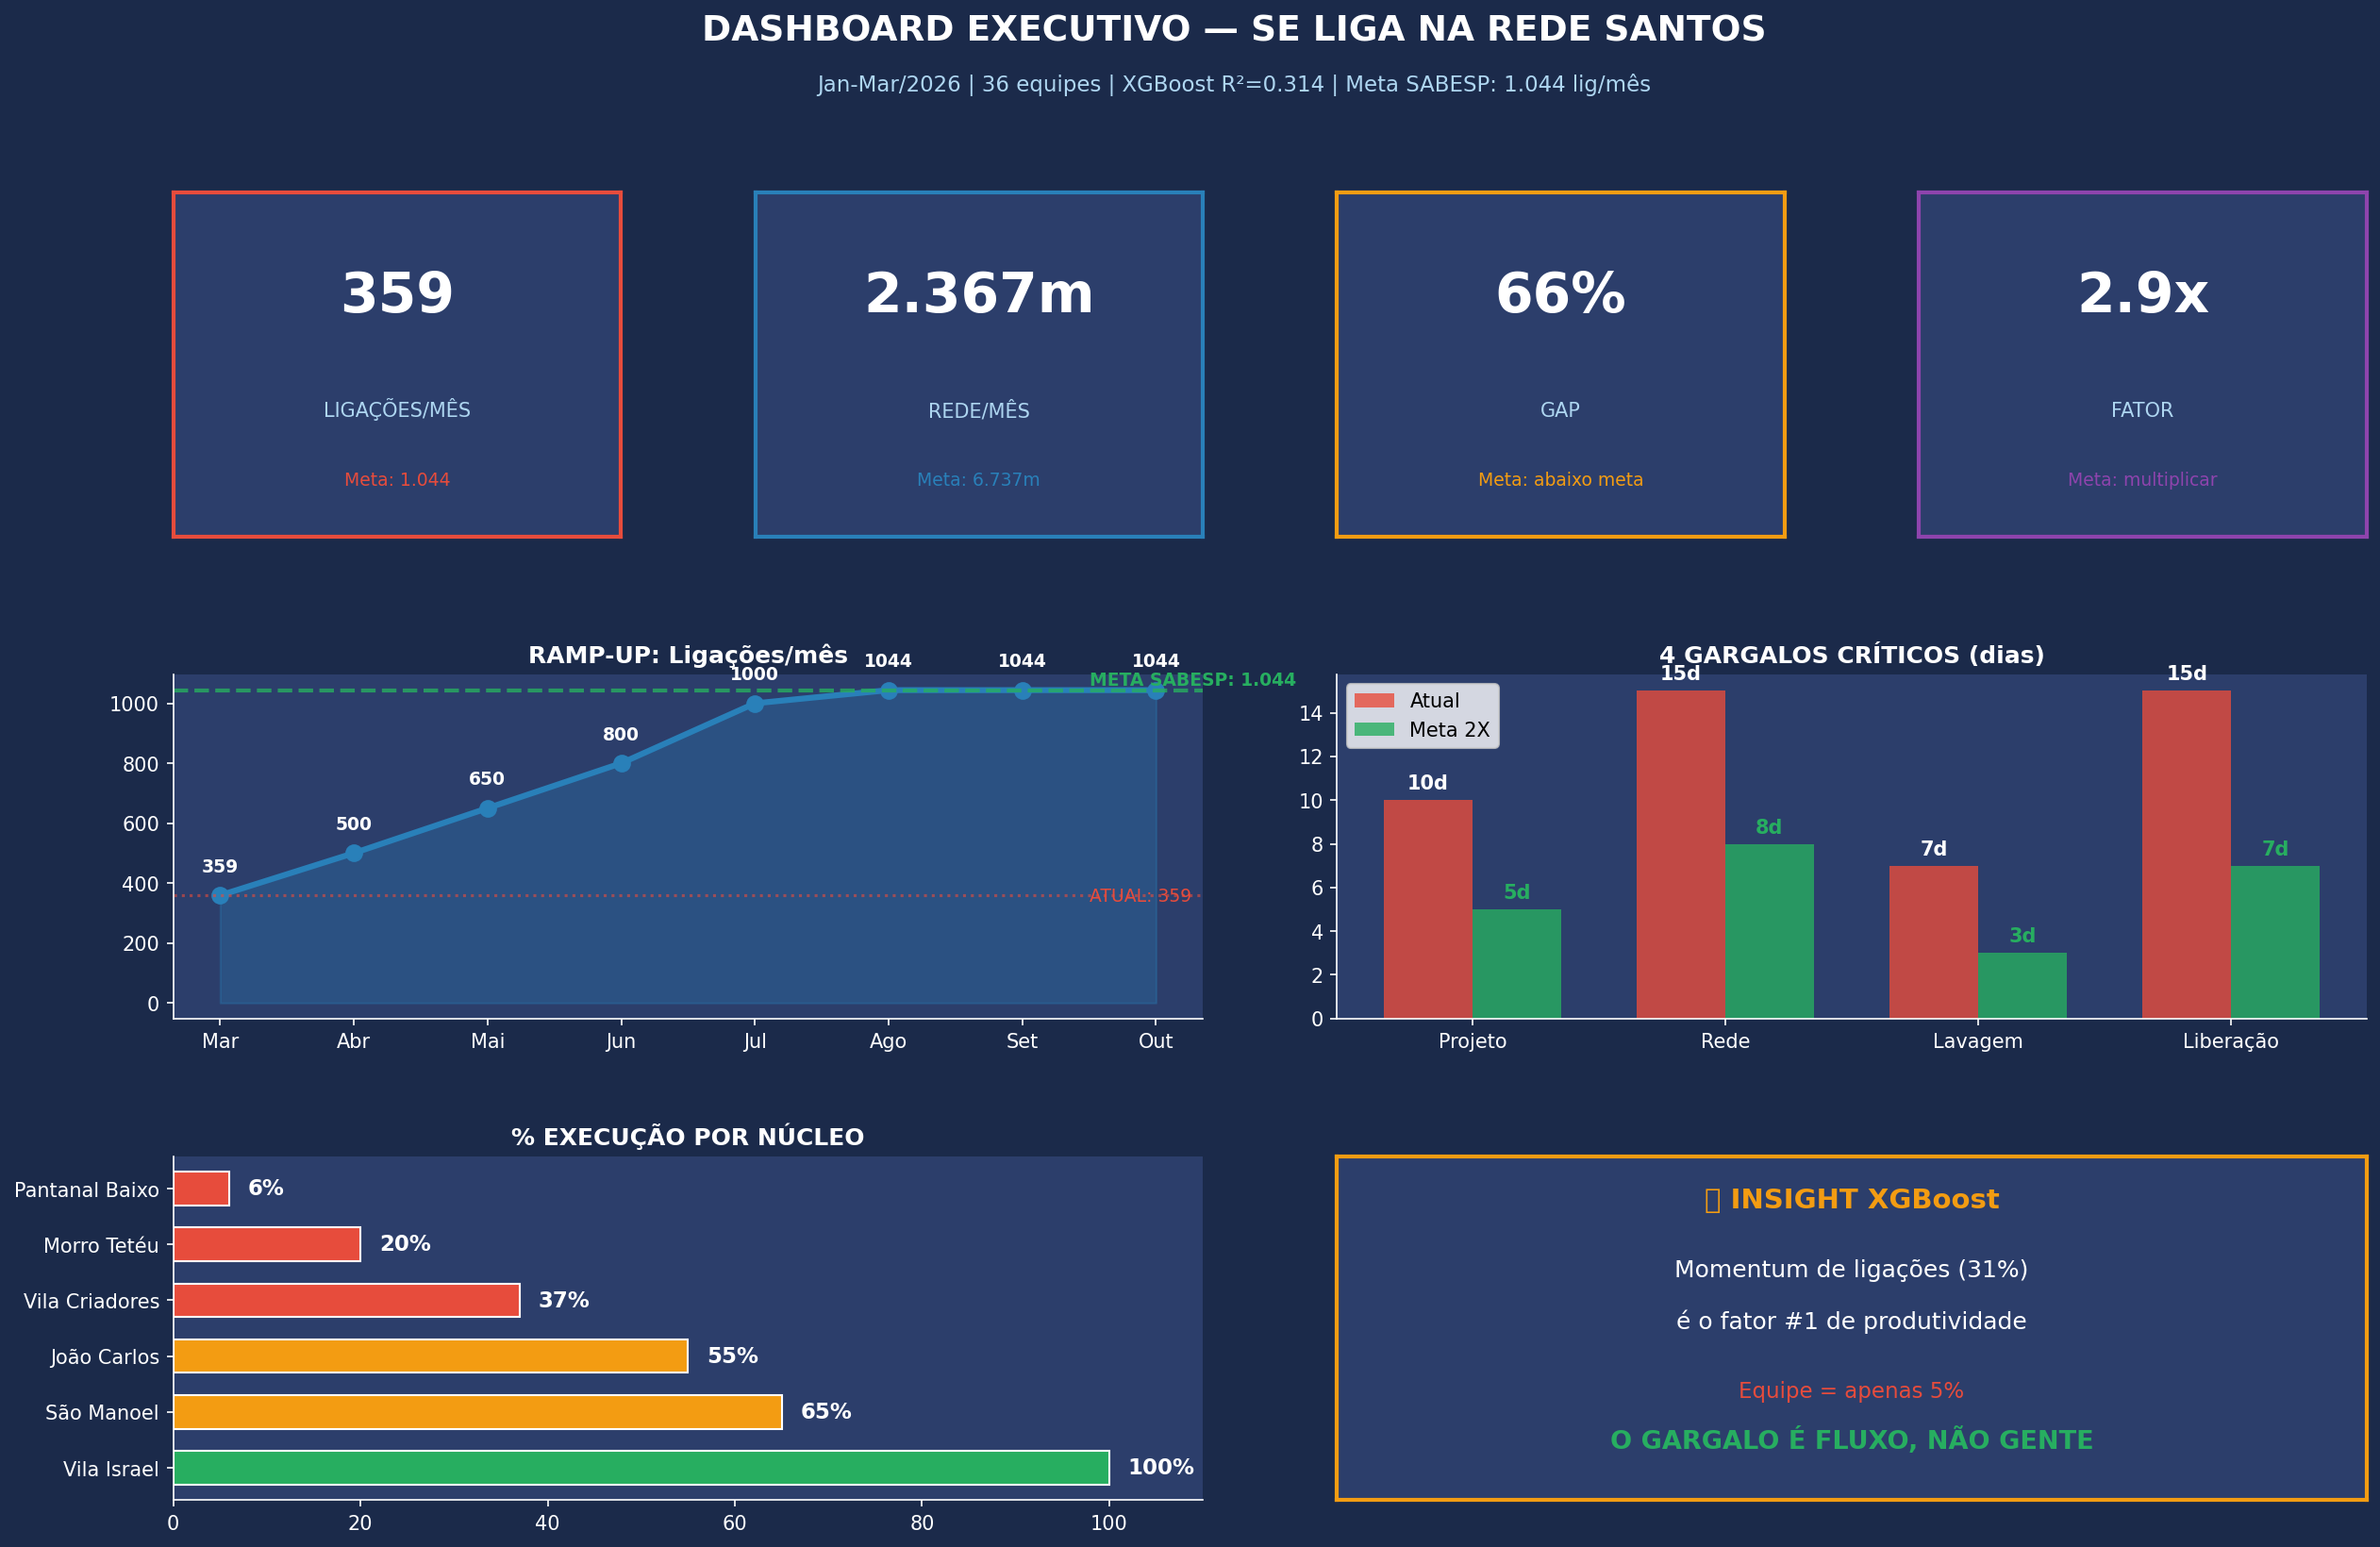
DASHBOARD EXECUTIVO — SE LIGA NA REDE SANTOS
Jan-Mar/2026 | 36 equipes | XGBoost R²=0.275 | Contrato CT 11481051 R$ 241M

359 |  |  | 2.367m |  |  | 66% |  |  | 2.9x
LIGAÇÕES/MÊS Meta: 1.044 |  |  | REDE/MÊS Meta: 6.737m |  |  | GAP abaixo da meta |  |  | FATOR multiplicar

PROGRESSO POR NÚCLEO
NÚCLEO | PROJ(m) | EXEC(m) | SALDO(m) | % | BARRA | STATUS AG | STATUS ESG | EQ | m/eq/dia | CUSTO SALDO
Vila Israel | 3,800 | 3,800 | 0 | 100% | ████████████████████ | PRONTO | PRONTO | 6 | 0 | 0
São Manoel + JC | 12,000 | 7,806 | 4,194 | 65% | █████████████░░░░░░░ | FINALIZ. | EXECUÇÃO | 9 | 13.7 | R$ 3,8M
Vila Criadores | 10,000 | 3,722 | 6,278 | 37% | ███████░░░░░░░░░░░░ | EXECUÇÃO | EXECUÇÃO | 8 | 10.3 | R$ 5,7M
Morro Tetéu | 10,000 | 2,000 | 8,000 | 20% | ████░░░░░░░░░░░░░░░░ | EXECUÇÃO | EXECUÇÃO | 10 | 5 | R$ 7,3M
Pantanal Baixo | 8,000 | 512 | 7,488 | 6% | █░░░░░░░░░░░░░░░░░░ | EXECUÇÃO | EXECUÇÃO | 8 | 2.1 | R$ 6,8M

INSIGHT XGBOOST
O gargalo NÃO é equipe (5% de importância no modelo). É FLUXO DO PIPELINE.
65% da rede pronta NÃO virou ligação. Destravar: lab express + liberação em lote + 3 equipes intra = +685 lig/mês

RAMP-UP: De 359 para 1.044 lig/mês
Mar/26 | Abr | Mai | Jun | Jul | Ago | Set | Out | Nov | Dez | Jan/27
359 | 500 | 650 | 800 | 1,000 | 1,044 | 1,044 | 1,044 | 1,044 | 1,044 | 1,044

4 GARGALOS CRÍTICOS DO PIPELINE
GARGALO | ATUAL | META | REDUÇÃO | AÇÃO | CUSTO/MÊS
4. Projeto | 10 dias | 5 dias | −50% | 2 projetistas + template | R$ 25k
6. Execução Rede | 15 dias | 8 dias | −47% | +10 equipes MEC AG+ESG | R$ 180k
7. Lavagem/Coliformes | 7 dias | 3 dias | −57% | Lab express Santos | R$ 5k
8. Liberação SABESP | 15 dias | 7 dias | −53% | Lote 50 lig + reunião/sem | R$ 10k

RESULTADO: Ciclo 47d → 23d (−51%) | Lig: 359 → 1.044/mês | Invest: ~R$ 310k/mês | ROI: 45 dias

METODO_ML
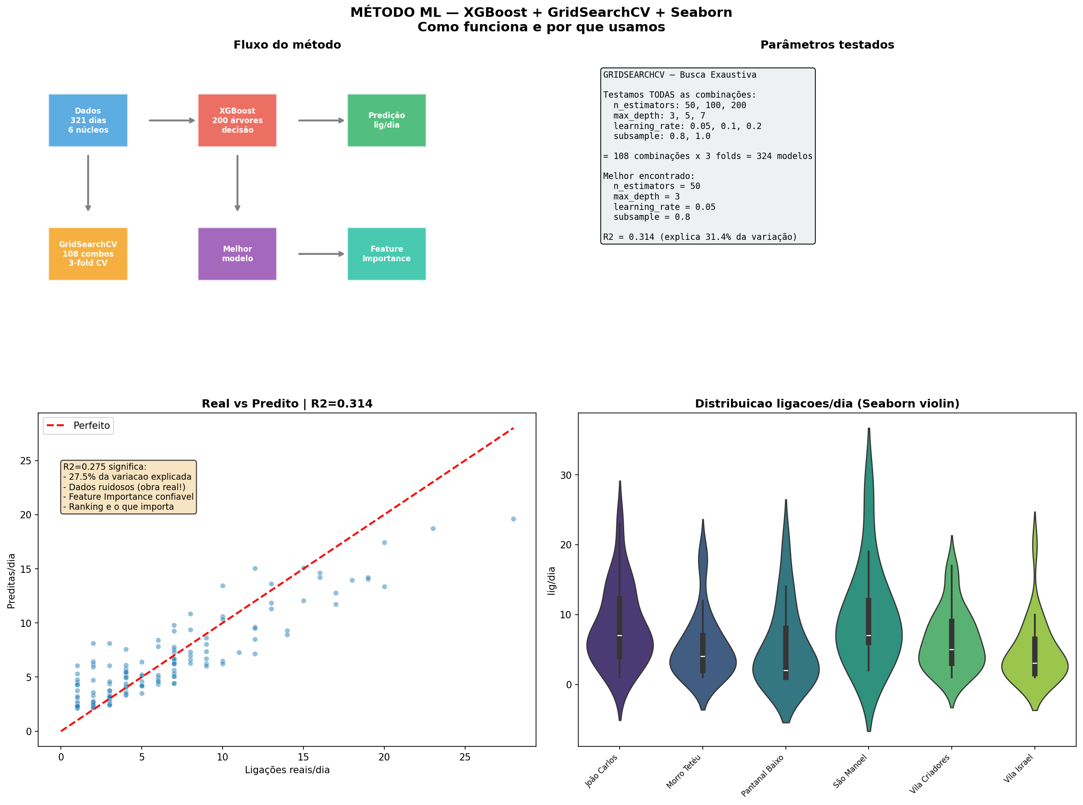
MÉTODO DE MACHINE LEARNING — XGBoost + GridSearchCV + Seaborn

1. O QUE É XGBOOST?
XGBoost (eXtreme Gradient Boosting) é um algoritmo de Machine Learning baseado em árvores de decisão.
Funciona assim: cria centenas de "árvores de decisão" simples, cada uma corrigindo os erros da anterior.
É como ter 200 engenheiros juniores, cada um melhorando um pouco a estimativa do anterior, até chegar
numa predição final muito mais precisa do que qualquer um sozinho conseguiria.

POR QUE USAMOS: É o algoritmo #1 em competições de dados (Kaggle). Funciona muito bem com dados
tabulares (planilhas), que é exatamente o que temos — produção diária por núcleo.
Ele nos diz QUAIS FATORES mais influenciam a produtividade, o que é mais útil que a predição em si.

2. O QUE É GRIDSEARCHCV? (Busca Exaustiva)
O XGBoost tem vários "botões" para ajustar (hiperparâmetros). O GridSearchCV testa TODAS as combinações:

n_estimators (número de árvores): 50, 100, 200
max_depth (profundidade da árvore): 3, 5, 7
learning_rate (taxa de aprendizado): 0.05, 0.1, 0.2
subsample (% dados por árvore): 80%, 100%

Para cada combinação, faz Validação Cruzada 3-fold (divide dados em 3, treina em 2, testa em 1, repete 3x).
Total: 108 × 3 = 324 modelos treinados e avaliados automaticamente.

O melhor modelo encontrado: n_estimators=50, max_depth=3, learning_rate=0.05, subsample=0.8
Isso significa: modelo conservador (árvores rasas, poucos ajustes) — adequado para dados ruidosos como obra.

3. FEATURE IMPORTANCE — O que o modelo aprendeu
FEATURE | IMPORTÂNCIA | % | INTERPRETAÇÃO
lig_total_r3 | 0.311 | 31% | Média de ligações dos últimos 3 dias. MOMENTUM é o fator #1.
rede_acum | 0.102 | 10% | Metros acumulados no núcleo. Mais rede pronta = mais potencial de ligação.
rede_total_r7 | 0.098 | 10% | Média de rede dos últimos 7 dias. Ritmo recente de instalação.
rede_total_r3 | 0.097 | 10% | Média de rede dos últimos 3 dias. Ritmo imediato.
lig_total_r7 | 0.093 | 9% | Média de ligações dos últimos 7 dias. Estabilidade do ritmo.
PVs | 0.075 | 8% | PVs executados no dia. Indicador de rede pronta para ligar.
PRE | 0.074 | 7% | PRE (pré-assentamento) no dia. Preparação do terreno.
equipes | 0.046 | 5% | Número de equipes. APENAS 5% — NÃO é o fator principal!
dia_semana | 0.044 | 4% | Dia da semana (Seg-Dom). Produção cai sexta/sábado.
mes | 0.035 | 4% | Mês do ano. Janeiro fraco (início), fevereiro melhora.
nucleo_enc | 0.026 | 3% | Qual núcleo. Pouca diferença entre núcleos (bom!).

4. O QUE SIGNIFICA R² = 0.275?
R² (coeficiente de determinação) mede quanto da variação nos dados o modelo consegue explicar.
R²=0.275 significa que o modelo explica 27.5% da variação nas ligações diárias.

PARECE BAIXO? Sim, mas tem motivo:
• Dados de obra são extremamente ruidosos (chuva, falta de material, equipe faltou, trecho difícil)
• Apenas 142 dias com ligações registradas (amostra pequena)
• Muitos fatores externos que não estão nos dados (clima, acesso ao morro, SABESP atrasou)

MAS: O FEATURE IMPORTANCE É CONFIÁVEL mesmo com R² baixo.
O ranking de importância nos diz com confiança que:
→ Momentum (ritmo contínuo) é 6x mais importante que número de equipes
→ Rede acumulada pronta é 2x mais importante que equipes
→ O gargalo está no FLUXO do pipeline, não na capacidade de campo

Isso muda completamente a estratégia: em vez de contratar mais equipes (caro),
destravar o pipeline pós-rede (barato) tem ROI muito maior.

5. SEABORN — Biblioteca de visualização estatística
Seaborn é a biblioteca Python para visualização de dados que usamos nos gráficos:
• Heatmaps de produção (mapa de calor real, dia×semana, com gradiente de cores)
• Violin plots (distribuição de ligações por núcleo — mostra mediana, quartis e outliers)
• Correlation matrix (quais variáveis se correlacionam entre si)
• Scatter plots (rede vs ligações — mostra a relação entre fazer rede e fazer ligação)

Todos os gráficos estão disponíveis como imagens (PNG) e como dados nas abas HEATMAP_REDE,
HEATMAP_LIG e TENDENCIAS desta planilha.

